read commit
Registro de Operaciones |  |  | Explicacion
Sesion 1 | Tiempo | Sesion 2 | sesion 1 | Sesion 2
READ COMMITTED |  | READ COMMITTED | READ COMMITTED | READ COMMITTED
 | t1 |  | Se definio el nivel de asilamiento a READ COMMITTED
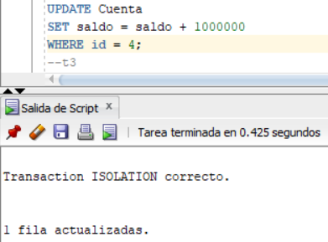 | t2 |  | Se sumo 1000000 al saldo de la Cuenta1 (id = 4)
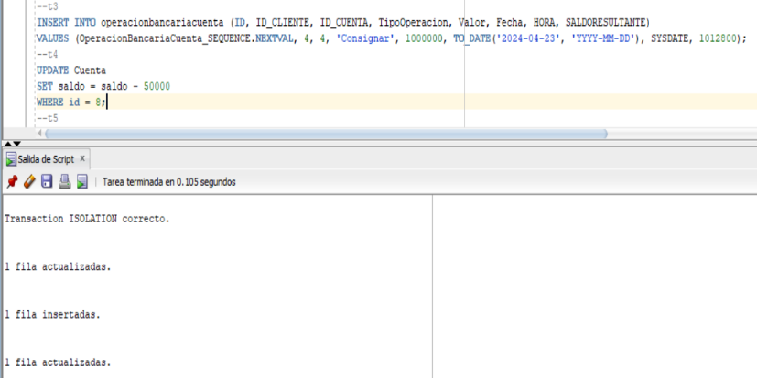 | t3 |  | Se insertó la operación en el log
 | t4 | 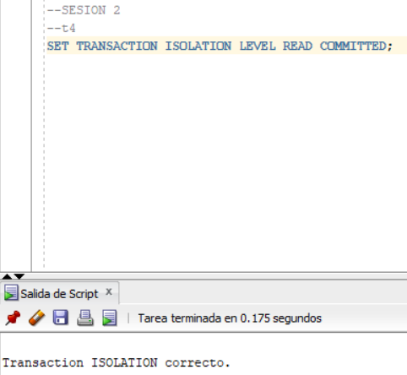 | Se restó 50000 al saldo de la Cuenta2 (id = 8) | Se definio el nivel de asilamiento a READ COMMITTED
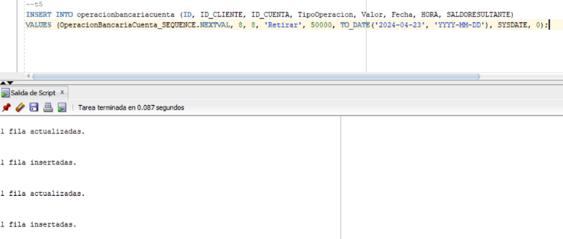 | t5 |  | Se insertó la operación en el log
 | t6 | 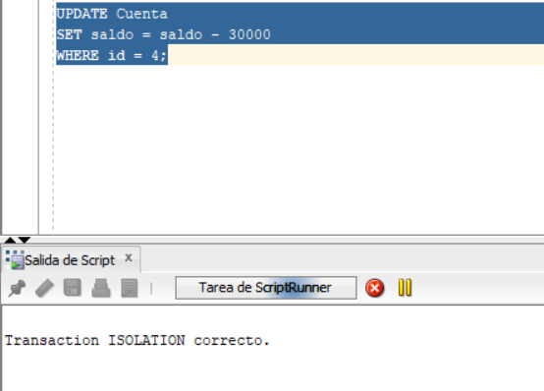 |  | Se intento modificar el saldo de la Cuenta1 pues se intentó restar 30000, la transaccion se quedo en espera
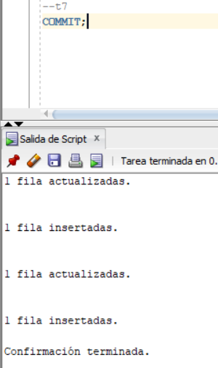 | t7 |  | Se confirmo el registro de las operaciones con COMMIT | Despues de hacer el commit en la sesión 1, se logró actualizar los datos en la sesión 2. Lo anterior indica que ocurrió una anomalía de tipo perdida por actualizacion, pues en la sesion 1 se modifica y actualiza la cuenta con id 4, asimismo en la sesion 2 tambien se modifico el saldo de esta misma cuenta. Como el nivel de aislamiento es READ COMMITTED, este permite este tipo de anomalia y no genera errores.
 | 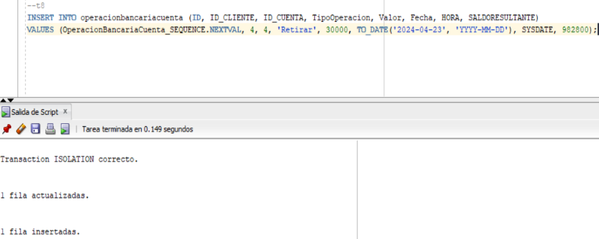 t8 |  |  | Se inserto la operación en el log
 | t9 | 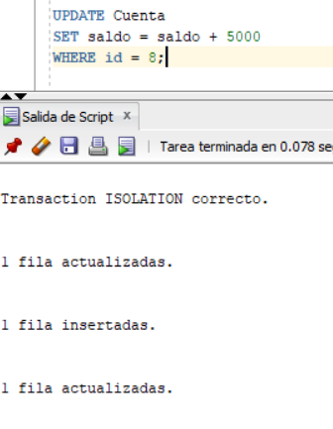 |  | Se sumó 5000 al saldo de la Cuenta2
 | t10 | 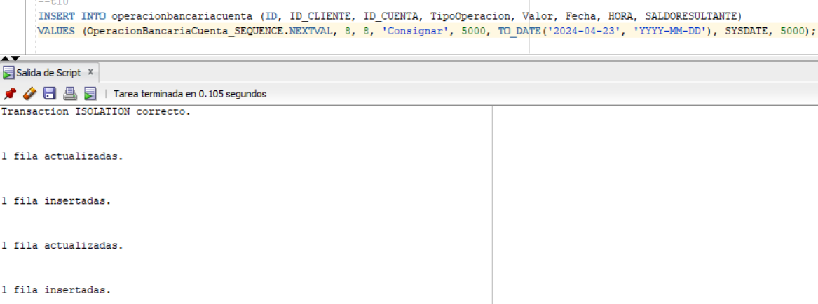 |  | Se inserto la operación en el log
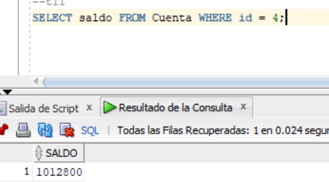 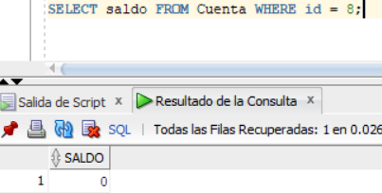 | t11 |  | Se consultan las dos cuentas afectadas recientemente, se evidencia que la suma de la sesion 2 aún no se ve reflejada en la sesion 2, pues el saldo de la cuenta2 continua en 0 y no en 5000
 | t12 | 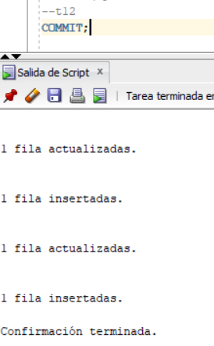 |  | Se confirmo el registro de las operaciones con COMMIT
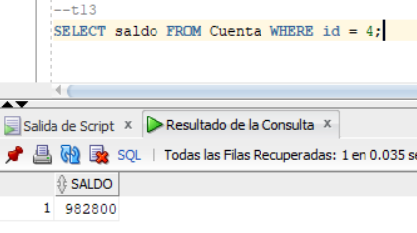 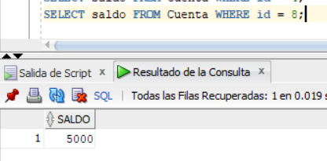 | 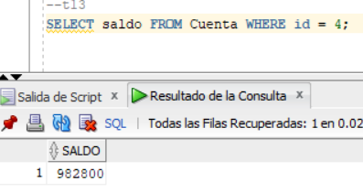 t13 | 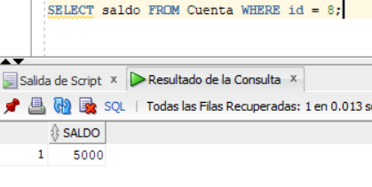 | Se consultan las dos cuentas afectadas recientemente, se evidencia que la suma de la sesion 2 ya se ve reflejada en la sesion 2, pues el saldo de la cuenta2 es 5000 | Se observa normalmente los saldos de las cuentas.

Serializable
Registro de Operaciones |  |  | Explicacion
Sesion 1 | Tiempo | Sesion 2 | sesion 1 | Sesion 2
SERIALIZABLE |  | SERIALIZABLE | SERIALIZABLE | SERIALIZABLE
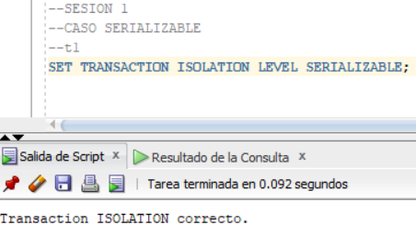 | t1 |  | Se definio el nivel de asilamiento a SERIALIZABLE
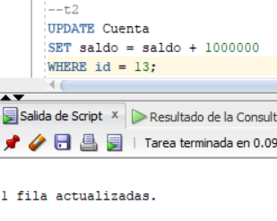 | t2 |  | Se sumo 1000000 al saldo de la Cuenta1 (id = 4)
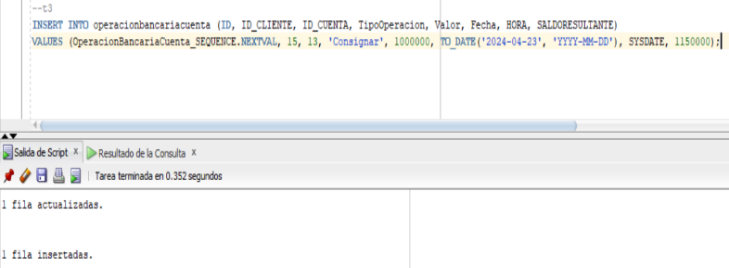 | t3 |  | Se insertó la operación en el log
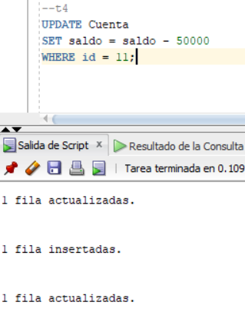 | t4 | 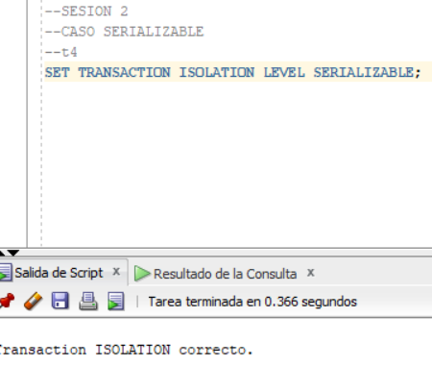 | Se restó 50000 al saldo de la Cuenta2 (id = 8) | Se definio el nivel de asilamiento a READ COMMITTED
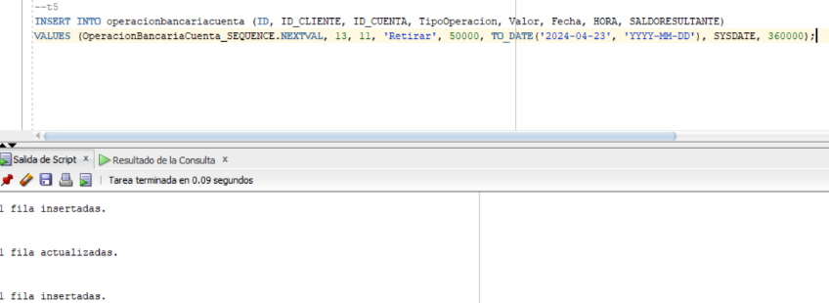 | t5 |  | Se insertó la operación en el log
 | t6 | 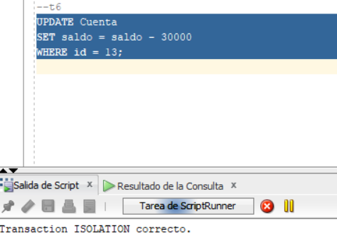 |  | Se intento modificar el saldo de la Cuenta1 pues se intentó restar 30000, la transaccion se quedo en espera
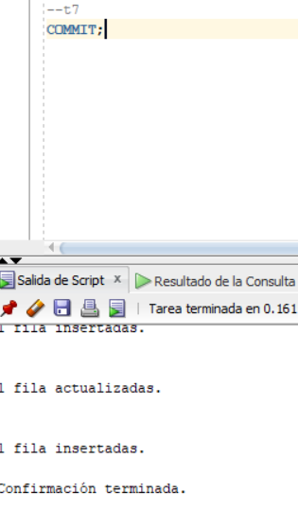 | t7 | 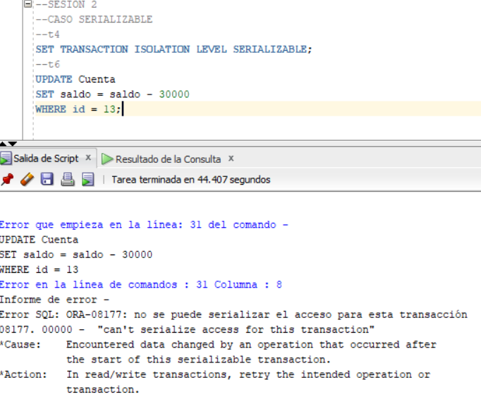 | Se confirmo el registro de las operaciones con COMMIT | Después de hacer commit en la sesión surgió este error, en un t6 de la sesión 2, se analizo la situacion y el grupo determino que es perdida por actualiuzacion debido a que se esta modificando la misma cuenta desde 2 sesiones diferentes con 2 valores diferentes.
 | 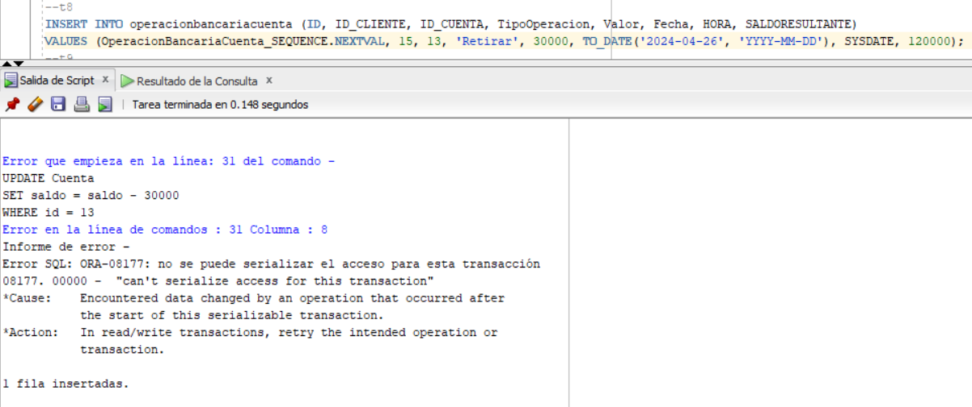 t8 |  |  | Se ingresa la "operación" en el log, a pesar de que el nivel de aislamiento no permitió que la transaccion de t6 se realizara. Esto implica que la base de datos queda incosistente pues existe un supuesta operación que nunca ocurrió.
 | 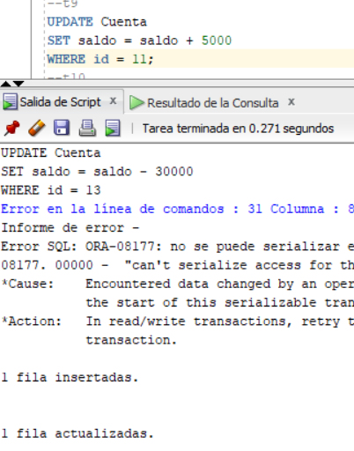 t9 |  |  | Se sumó 5000 al saldo de la Cuenta2
 |  t10 |  |  | Se inserto la operación en el log
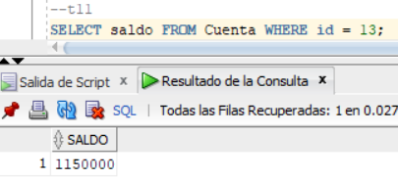 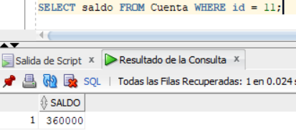 | t11 |  | Se consultan las dos cuentas afectadas recientemente, se evidencia solo los cambios realizados por la sesion 1 con respecto a ambas cuentas.
 | t12 | 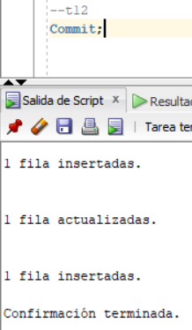 |  | Se confirmo el registro de las operaciones con COMMIT
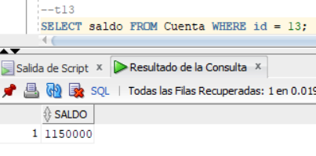 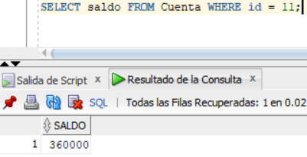 | 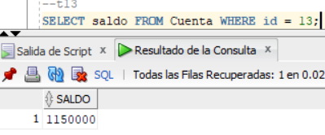 t13 | 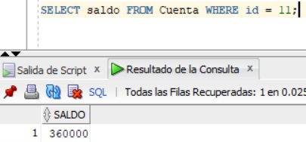 | Se consultan las dos cuentas afectadas recientemente, se evidencia solo los cambios realizados por la sesion 1 con respecto a ambas cuentas. Tambien se logra apreciar que el intento de descontar los 30000 de la cuenta con id 11 en la sesion 2 no fue exitoso, pues el saldo no varia entre t11 y t13. | Se evidencia los saldos finales de ambas cuentas. Tambien se aprecia que ambos saldos en las 2 sesiones concuerdan.

